상품제안서
스피디 슬림핏 보조배터리 5000mAh (CP 0.12M 케이블) | 상품코드: S21865

 |  |  |  |  |  |  | 02-713-8555 | www.synergygift.co.kr
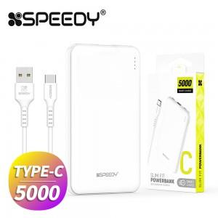

【상세/제작정보】

【인쇄/포장옵션】 | 레이저 / 포장지포장

【공급단가】 | 수량 | 50~ | 100~ | 500~ | 1,000~ | 3,000~
*VAT별도 | 단가 | 4,940원 | 4,820원 | 4,670원 | 4,440원 | 4,290원

【상품 URL】 | https://www.synergygift.co.kr:443/src/goods_detail.php?gdno=21865

